LＳ2
あなたのご資金計画、将来の
人生設計まで考えていますか？

人生で一番大きな買い物である住宅、漠然としたご不安はありませんか？
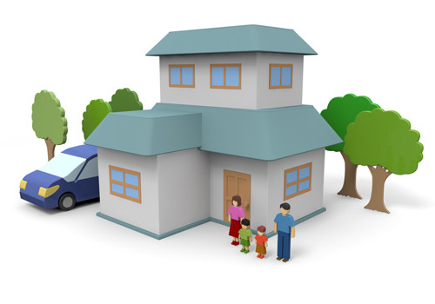
子供の教育費、
老後の生活は
大丈夫なの？

収入と支出の
バランスは
大丈夫かな？
住宅ローンを
無理なく払い続け
られるのかな・・・


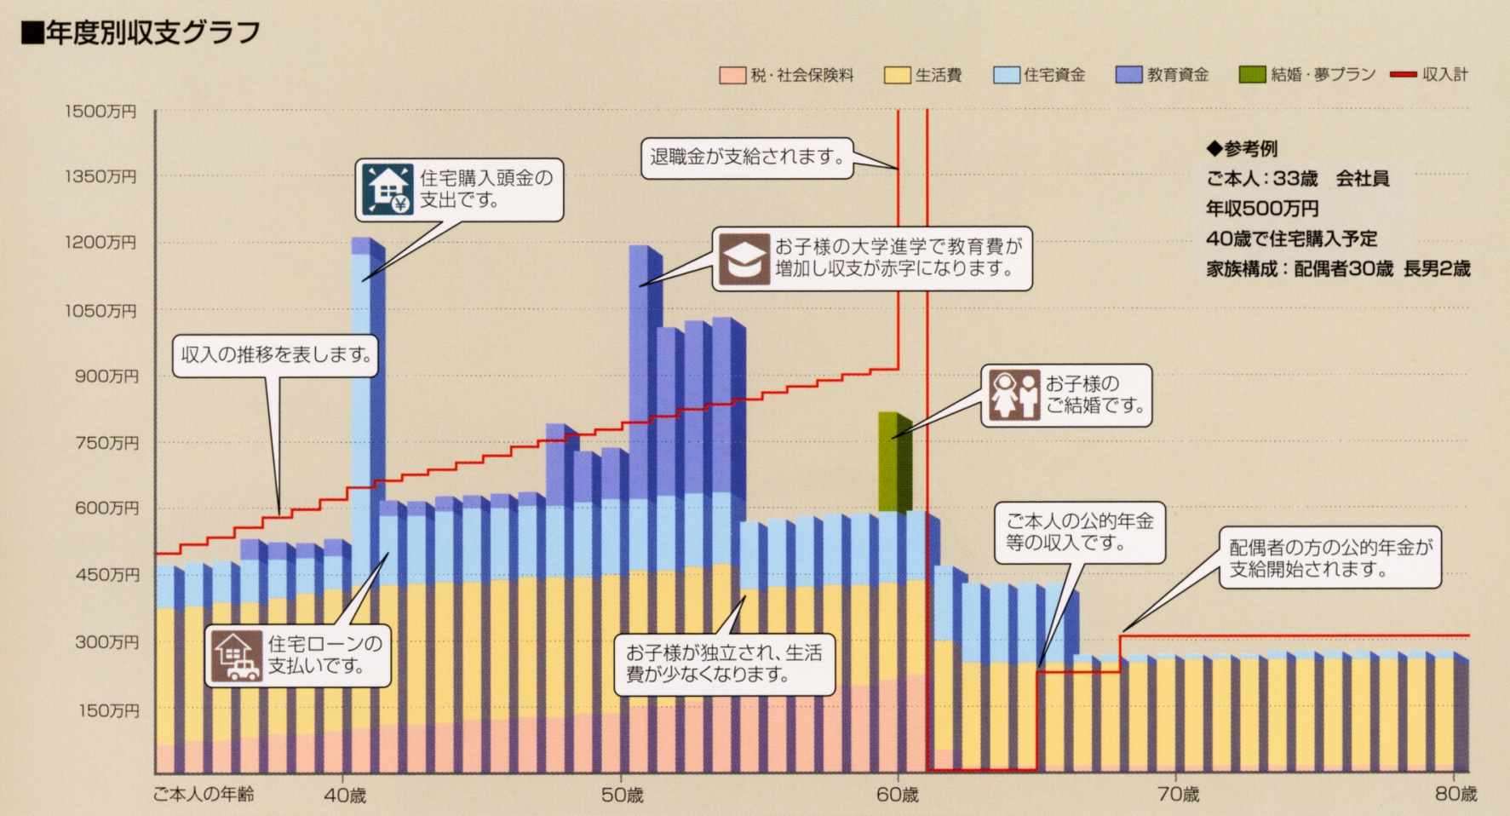
■毎年の収入と支出のグラフ
３大支出

住宅

教育
住宅ローン完済
ソニー生命保険株式会社
千葉ライフプランナーセンター第２支社
〒261-7143 千葉市美浜区中瀬2-6
WBGマリブウエスト34F
ライフプランナー
ファイナンシャルプランナー 服部 岳男
ソニー生命保険株式会社
千葉ライフプランナーセンター第２支社
〒261-7143 千葉市美浜区中瀬2-6
WBGマリブウエスト34F
ライフプランナー 駒澤 一憲
住宅ローン返済開始
老後の生活費

ライフプランのシミュレーションで安心した住宅計画のお手伝いをします!

ご家庭毎に生活費、教育費がかかるタイミング、老後など、人生設計は異なります。
住宅購入後もまだまだ長い人生です。ご安心いただける資金計画をご提案致します！

パナソニック ホームズ株式会社
幕張第一営業所
〒262-0032 千葉市花見川区幕張町5-417-7（区画26）
TEL 043-276-5535

